兵种
此版本动画规则

 | 只要小兵没事 就是一直循环待机动画 0.1秒 每帧

 | 攻击动作在自动战斗时触发 播放到第四帧时候 出现刀光特效 敌方出现被打的火花特效 此动画播放一次 播完回复到待机动画 0.1秒 每帧

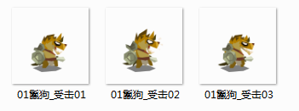

 | 当敌人播放攻击动画的第四帧时候 我方小兵开始播这三帧 此时头上有伤血数值 血条也会减少 还有火花特效

 | 死亡动画还没做 死亡不会做倒地样子 而是会做成类似一个闪光 整个小兵消失

 | 点击我方一个小兵时 小兵会在原地 循环播放跑动动画 当我选择一个绿色格子时 此小兵会跑到这个绿色格子中心 然后回复到待机动画站着

地图
 | 1.地图
 |  | 单位格140 x 90

 |  | 地图布置5x7

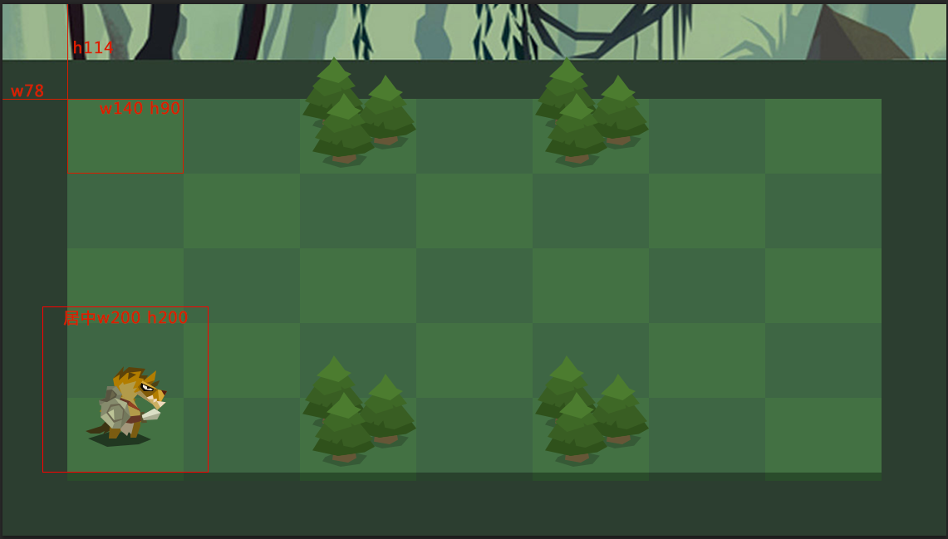

 |  | 之前地图太大 导致战斗前期移动过多 不能让战斗体验集中 |  | z

 |  | 现在地图改小 直接促使战斗当面发生 并且加重战前策略

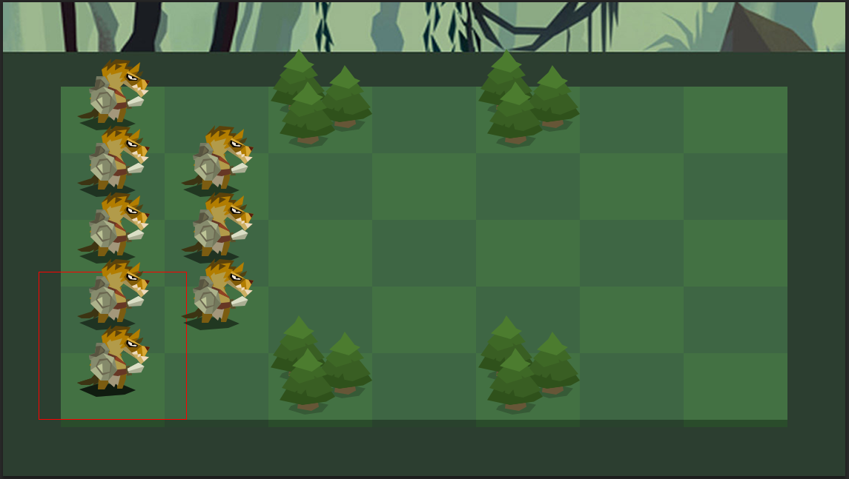

t

 |  | 小兵 地形和道具在 地图上的布置

 |  | 1.小兵的图片尺寸为200*200 在単位格子上中轴对齐 底边对齐 对齐后小兵会刚好站到格子中央

 |  | 2.障碍的资源先给的是树林 资源尺寸也是200*200 对齐方式跟小兵一样 障碍格子上无法移动

 |  | 3.遮挡规则 按最简单的方式来 最上排最后 最下排最前 依次类推

 |  | 4.demo我们就用这一张地图的样式 障碍位置如图所示 此地图美术上会不断优化

 |  | 5.未来地图上有道具之类物品 也按这个规则摆放

 |  | 小兵的移动和战斗框显示

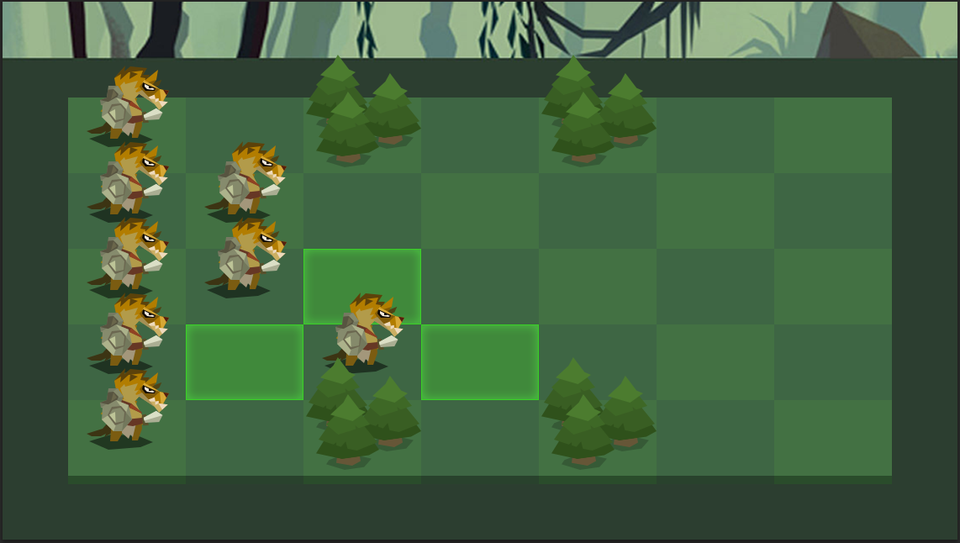

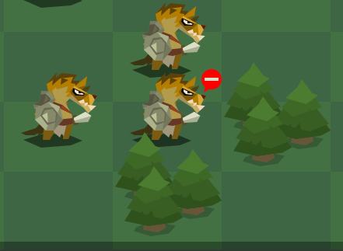

 |  | 显示某个单位移动范围时 用绿色格子在地图上显示 不能移动位置 则不显示绿色格子 | 极端情况下 点击某个小兵 但无路可走时 所有绿色格子都不显示 但是在小兵头边上浮现一个此路不通的标记

 |  | 绿色格子位置在地图上一层 但是在小兵和道具下一层

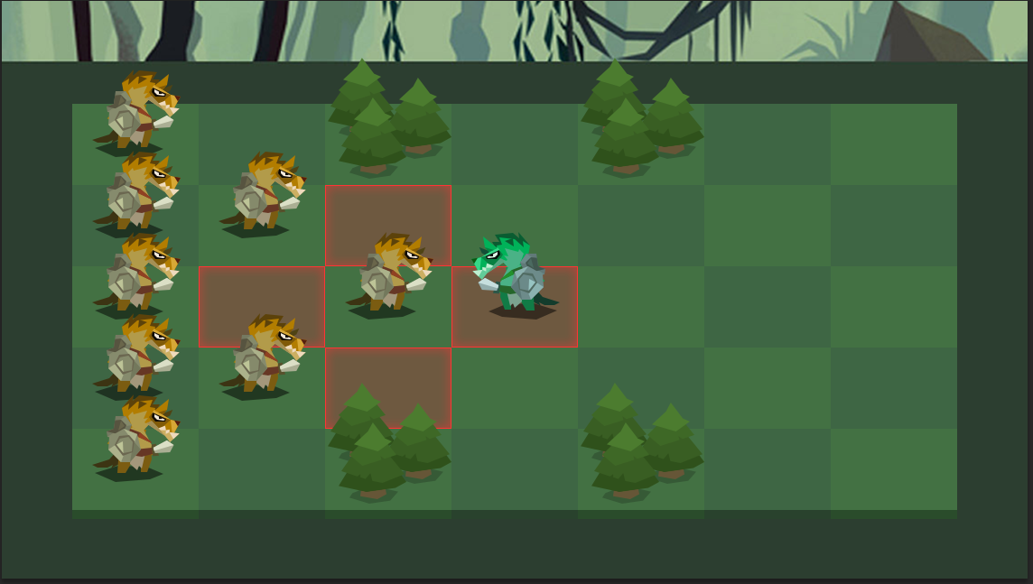

 |  | 显示某个单位的攻击范围时 用红色格子在地图上显示 所有的攻击点都同时显示 包括己方单位的脚下 攻击范围全部显示 可以让玩家对自己单位的攻击目的更明确

 |  | 红色格子位置在地图上一层 但是在小兵和道具下一层

战前
人口

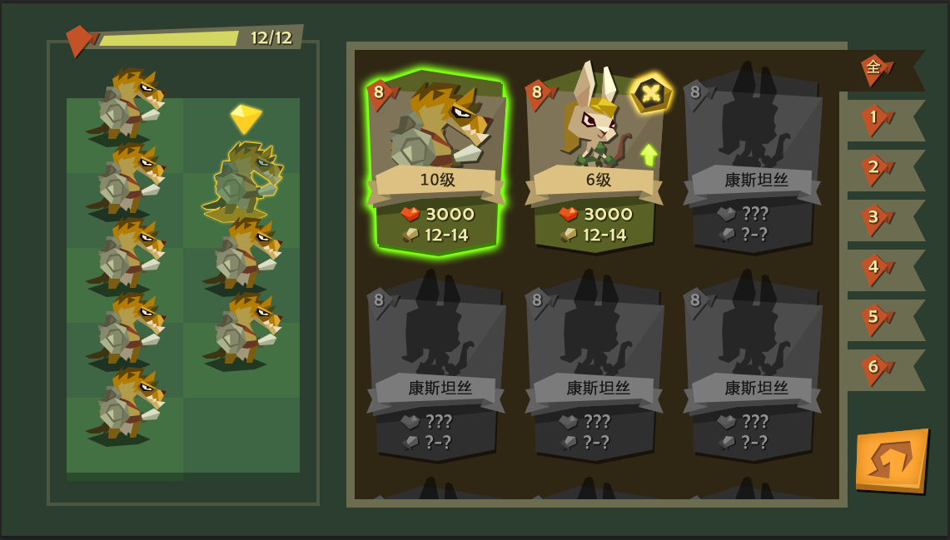

 | 人口满时 条用红色表示 文字也用红色

 | 拖入一个兵时 进度条上上浮一个 +n 的数字 然后消失 给玩家一个视觉提示
 | 同样减少一个兵时 也会出现 -n 字样

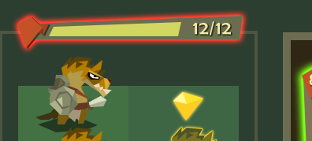

 | 人口满时 往一个空位 拖一个兵时 人口条提示红色 小兵消失 拖动无效
1. 左上方是人口条： 每次往布阵里添加一个兵 增加人口数 人口进度条会增长 达到人口上限时 进度条满 不能再上兵
 | 人口未满 往一个空位 拖一个超过人口上限兵 人口条也提示红色 小兵消失 拖动无效

 | 人口未满 拖一个大人口的兵 交换小人口兵 导致超过人口上限时 人口条也提示红色 交换无效

 | 人口未满 但是上阵单位达到最大限数8个 当拖动第九个到左边空位时 人口条也会提示红色 并且出现提示文字 上阵单位不超过8个

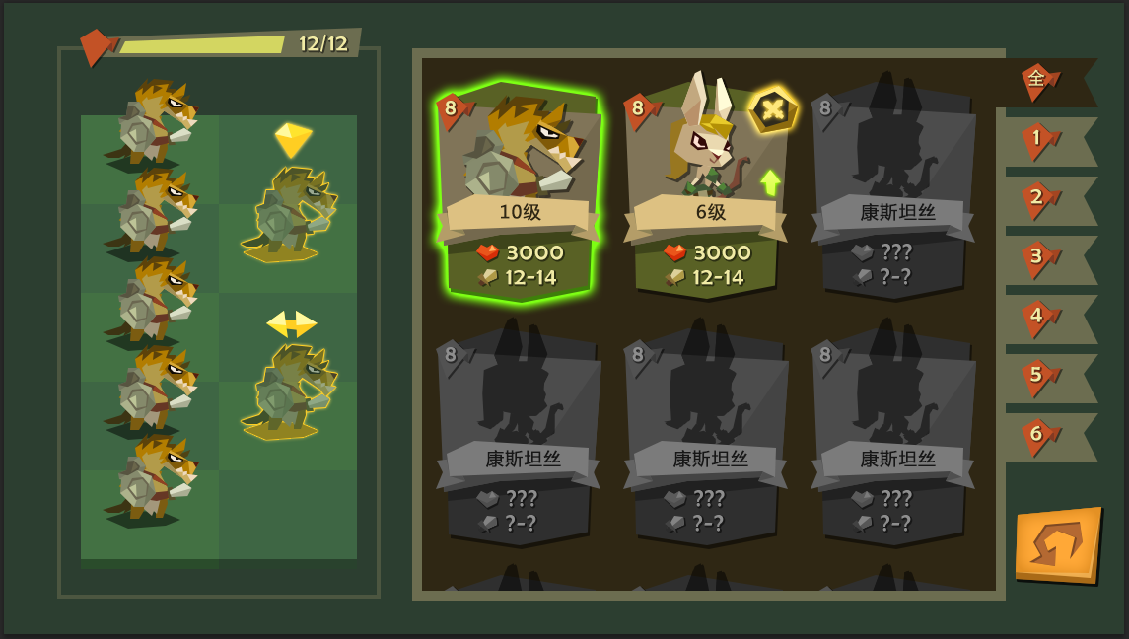
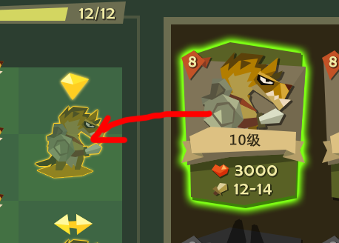

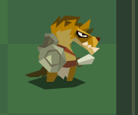

 | 拖拽操作1： 右侧按住一个卡牌 卡牌持续发光 手指左移时候 如果在空位区域 就会出现小兵半透明状态 头上有一个放置图标

 |  |  | 松手即完成放兵 小兵变成实体 头上图标消失

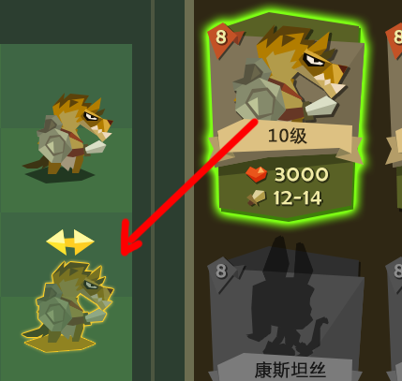

2.左边布阵区

布阵分前后两排2x5 格 小兵可以放到任何格子上 开战的话 默认按照这里的阵型开始

上阵虽然有人口作为基本条件 但是还有另一个条件 即便是人口没到上限 上阵小兵数量最多限定是8个

左侧所有小兵 都是由右边卡牌点击拖拽过来 因此有四种行为 1. 放置到空位 2.放置到一个小兵上形成交换 3.从左侧移除 4.拖拽不成功

 | 拖拽操作2： 按住一个卡牌 拖到已有小兵的格子上 原来小兵被覆盖 新拖的小兵半透明状 头上有一个交换图标 松手即完成

 |  | 另一种情况 按住一个格子上的小兵 拖拽到另一个已有小兵的格子上 显示同上

 |  | 拖拽想要取消 退拽的小兵拖回原处 被交换的小兵还是在原地 松手

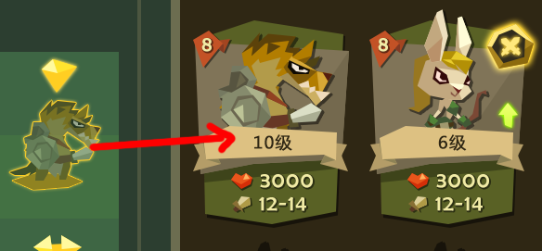

 | 拖拽操作3： 左边按住一个单位 呈现半透明和头上图标状态 往右侧卡牌区 只要拖进这块区域松手就完成了移除 移除的小兵卡牌上 出战图标消失

 | 退拽操作4：在做拖拽时候 因为条件限制不能达成的 拖拽效果自动消失 表明拖拽失败

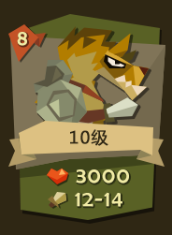
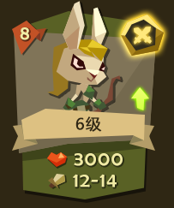
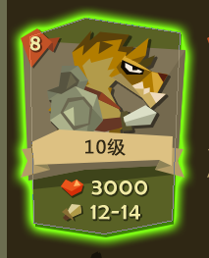
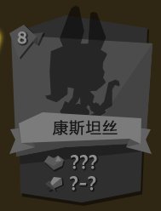

 | 核心信息：1.左上角 人口数 |  |  | 标记： | 1.右上角 出战标志 | 卡牌拖拽时 出现发光效果 | 未解锁卡牌 灰态 人物剪影 只显示人口数和名字

 |  | 2.中间 小兵造型 |  |  | 2.右侧中间 可升级标记

 |  | 3.中间 小兵等级

 |  | 4.下面 生命值

 |  | 5.下面 攻击力

右侧卡牌列表 主要功能是显示各个卡牌核心信息 未来还需要添加的是 卡牌筛选 卡牌具体信息

demo只做 1.卡牌核心信息 2.卡牌拖拽和上下滑动 3.卡牌上阵标记

战中
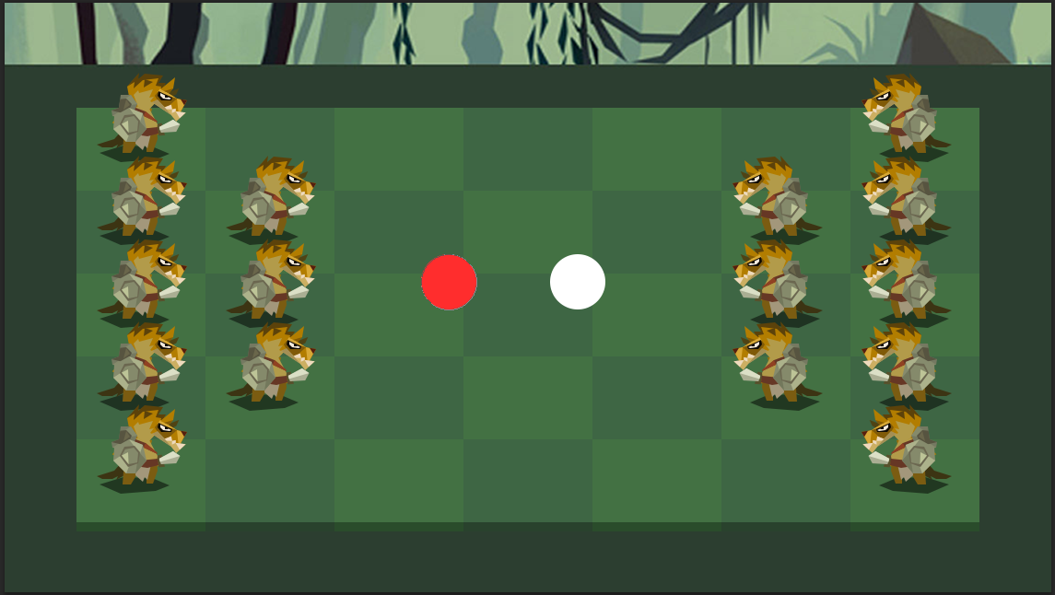

先做一个 左右先手选择 未来加一个有意思一点的动画

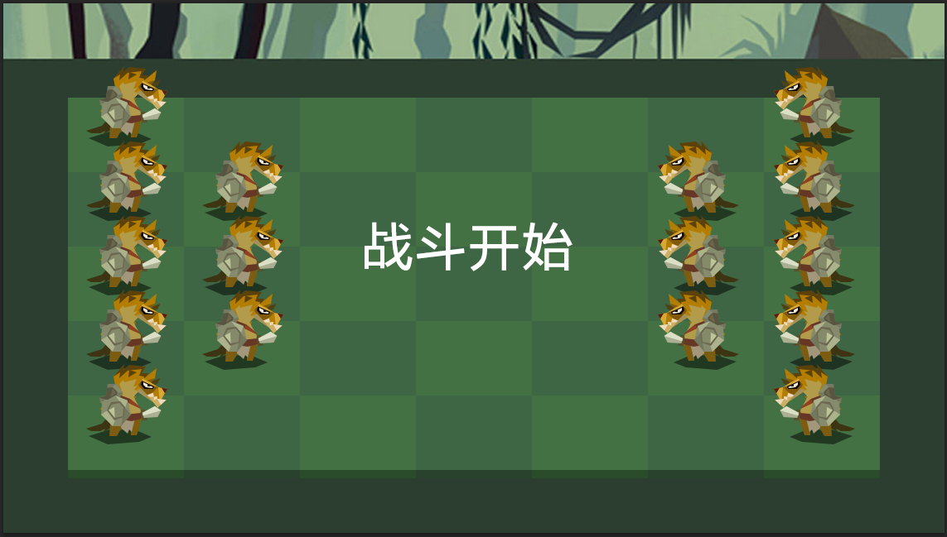
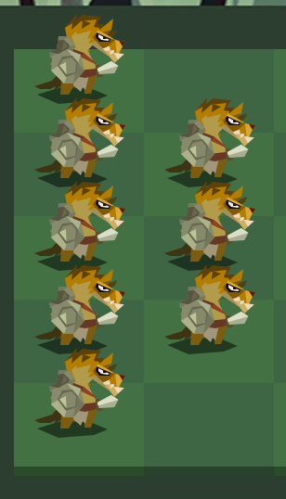

选择完了 便显示战斗开始 未来也做成美术字动效显示 | 上阵部队是玩家 在布阵功能里默认排布好的阵型

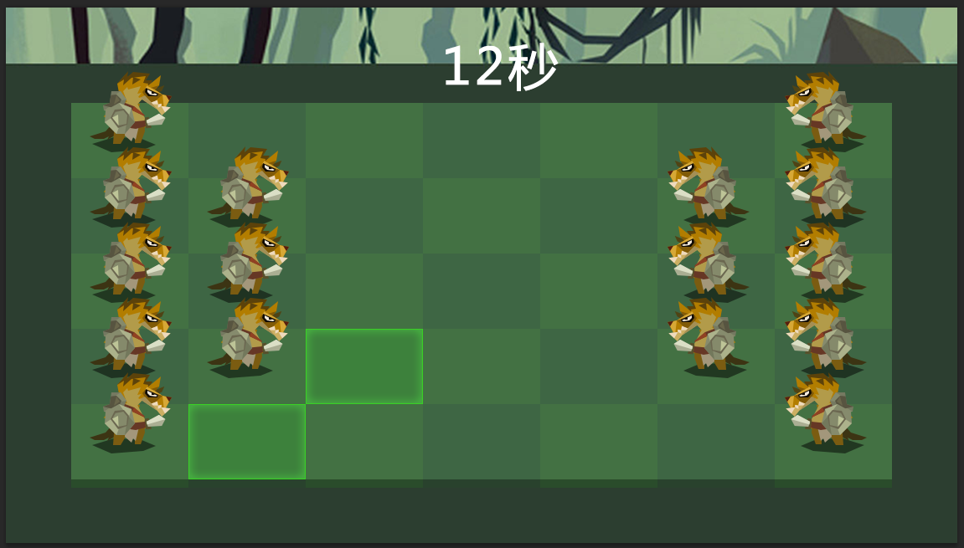

1.如果我方先手 可自由点击一个小兵 此时显示小兵可移动范围 再选择一块绿色区域点击 此单位移动过去 本回合操作结束

2.操作结束后 所有小兵根据速度值和攻击范围 自动发动攻击 同样速度值的小兵 我方优先出手

3.选择操作小兵 有10秒倒计时思考时间 10秒后未做决定 则默认为待机 双方根据速度值互相攻击 但是…待机状况下 同样速度值的小兵 反而对方优先出手 算是对于消极待机的一个代价

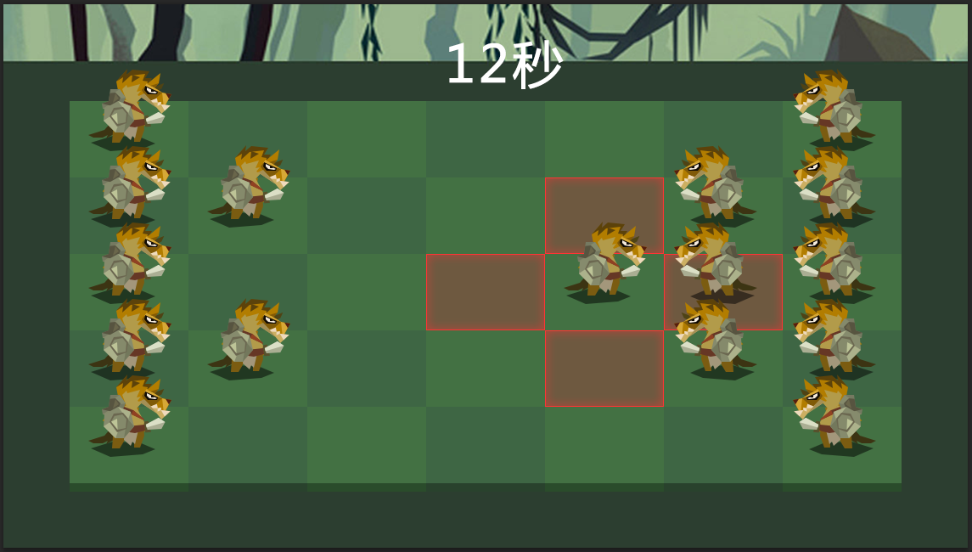

自动战斗时 轮到一个小兵 此时会显示这个小兵的攻击范围 用红色框标示 然后小兵会选择一个敌人攻击 攻击结束后 红框也消失 再轮到下一个小兵

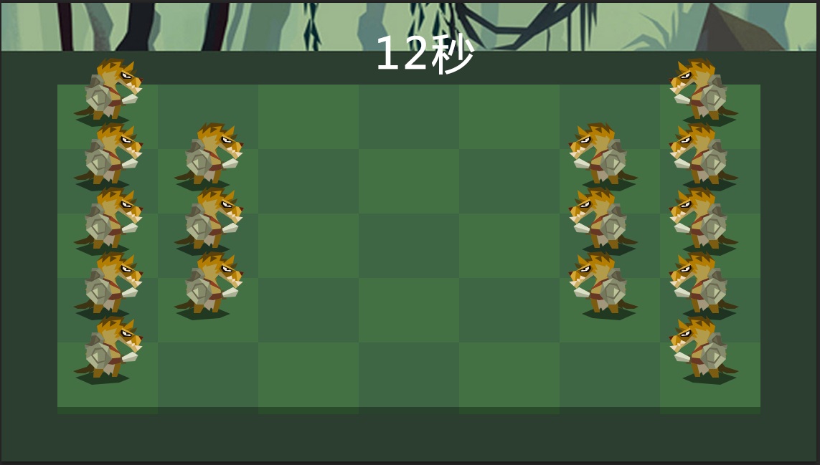

敌人先手 或者敌人回合时 只能等着看敌人 走出哪一步 然后双方开始自动战斗

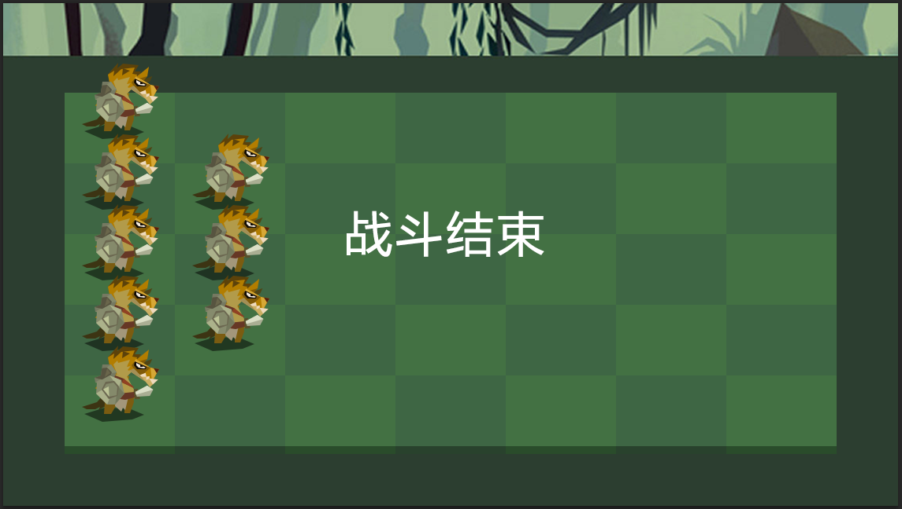

一方单位被消灭 战斗结束

